Dane
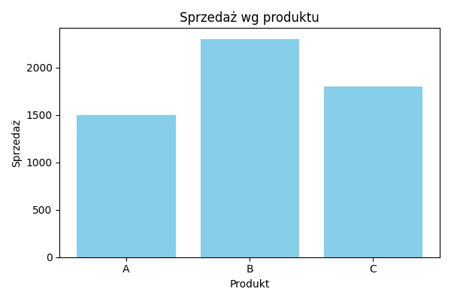
Produkt | Sprzedaż
A | 1500
B | 2300
C | 1800

